5.1 Форма для использования
РАБОЧИЙ ТЕХНИЧЕСКИЙ ОТЧЕТ |  |  |  |  | НОМЕР: 2020 09 PT 003
 |  |  |  |  | ДАТА: 09.11.2020
Наименование предприятия |  |  |  | Mega oil biznes
Ф.И.О. составившего отчет |  |  |  | Raxmanberdiyev Furkat Edikovich
Номер телефона с кодом города |  |  |  | 95 340-55-77
Модель |  |  | Идентификационный номер автомобиля |  | Пробег | Дата продажи
Нексия R3 |  |  | MX1TA69V9LA003841 |  | 2620 | 2020-07-23
Обстоятельства при которых обнаружена проблема |  |  |  | Описание проблемы
 |  |  |  | Владелец а/м жалуется: На шум из Двигателя при включении кондиционера. При анализе выявлено: Шум выходить из Компрессора кондиционера из за того что компрессор не крутится и из двигателя ( натижитель)
А. |  | Автомобиль стоял, двигатель не работал
В. | Автомобиль находился в движении: |  |  | Информация относительно проблемы (Приложить фотграфии неисправности)
 |  | При торможении
 |  | При переходе от ускорения к накату
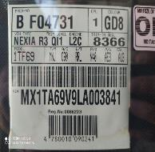
 |  | При переключение на задний ход |  |  | 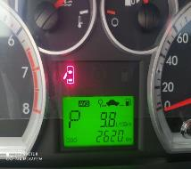 Фото пробег а/м
 |  | При повороте
 |  | При ускорении
 |  | При замедлении
 |  | При ______ оборотах в минут
 |  | При любой скорости
 |  | На неровной дороге
 |  | На 1-2-3 передаче
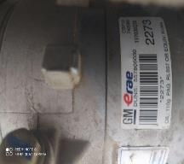
С. | При использовании:
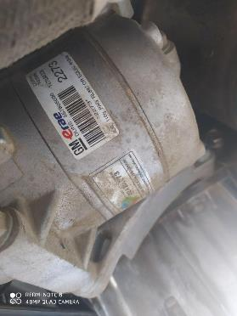
 |  | Тормозов |  | 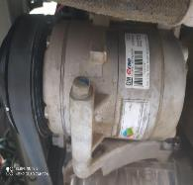 Общий вид дефектной части | Фото LOT номера дефектной части
 |  | При повороте руля
 |  | При выключении сцепления
 |  | Обогревателя / кондиционера
 |  | При работе стеклоочистит / омывателя
 |  | При включении радио / CD проигрыват
 |  | Обогревателя заднего стекла
 |  | Прочее
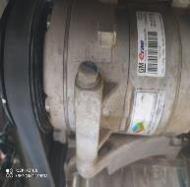





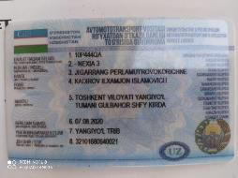



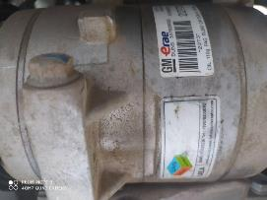
D. | При работе двигателя:
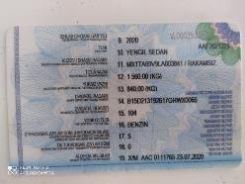
 |  | При запуске |  | 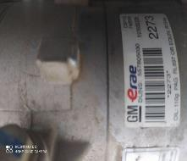 Фото проблемы
 |  | При прогреве
 |  | На холотом ходу
 |  | При горячем двигателе
E. | Возникает:
 |  | При ускорении
 |  | При высоких оборотах двигателя
 |  | При большой скорости
 |  | При большой загрузке багажника
F. | Когда случается по времени: |  |  | Информация о проблемной детали
 |  | Всегда |  | Номер детали по каталогу:
 |  | Иногда |  | Наименование детали:
 |  | После _____ км движения |  | Название поставщика: | -
 |  | После _____ минут езды |  | LOT № детали: | -
Действия инженера по гарантии дилерского предприятия |  |  |  | При предварительном проверки выявлено: Шум выходить из Компрессора кондиционера, Шкив компрессора не крутится и из двигателя ( натижытель) Нужна одобрения разбора двигателя и новый компрессор кондиционера.

Ответственный Отдел по принятию мер и исследованию проблемы

 |  |  |  | (заполняется со стороны Отдела Гарантии качества АО "GM Uzbekistan")

